Sheet2

 | CÔNG TY TNHH SẢN XUẤT NHỰA Á CHÂU
 | Hà Nội: Kho D3, Cụm kho xưởng số 8, Lô 6, KĐT Đền Lừ 1, đường Tân Mai, P.Hoàng Văn Thụ, Hoàng Mai, Hà Nội
 | Hồ Chí Minh: Chi nhánh HCM : Số 569/50 Lê Trọng Tấn, Bình Hưng Hoà, Bình Tân, HCM
 | Hotline: 091 268 4994
 | https://aquatechvietnam.vn/

BẢNG GIÁ PHAO NỔI ỐNG 2 VÁCH

 |  |  |  |  |  | Áp dụng 01 tháng 05 năm 2024

ỐNG PHAO | Độ dài | SL gối | ĐƯỜNG KÍNH NGOÀI
 |  |  | 500 | 670 | 800 | 900 | 1000 | 1200
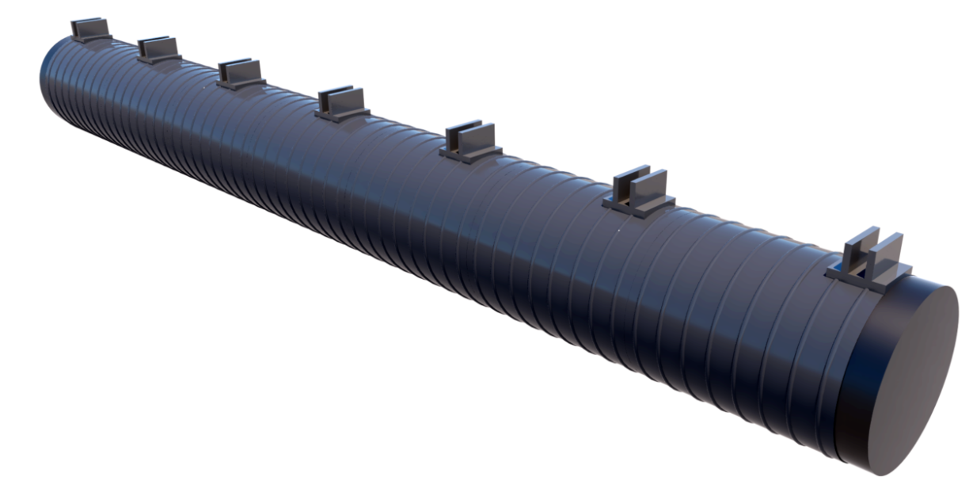 | 1.5 | 3 | 4,152,250 | 8,380,800 | 12,920,000 | 15,730,000 | 20,816,600 | 11,370,000
 | 2 | 3 | 4,513,000 | 9,284,400 | 14,270,000 | 17,350,000 | 22,998,800 | 14,070,000
 | 3 | 4 | 5,524,500 | 11,381,600 | 17,260,000 | 20,880,000 | 27,653,200 | 19,760,000
 | 4 | 5 | 6,536,000 | 13,478,800 | 20,250,000 | 24,410,000 | 32,307,600 | 25,450,000
 | 5 | 6 | 7,547,500 | 15,576,000 | 23,240,000 | 27,940,000 | 36,962,000 | 31,140,000
 | 6 | 7 | 8,559,000 | 17,673,200 | 26,230,000 | 31,470,000 | 41,616,400 | 36,830,000
 | 7 | 8 | 9,570,500 | 19,770,400 | 29,220,000 | 35,000,000 | 46,270,800 | 42,520,000
 | 8 | 9 | 10,582,000 | 21,867,600 | 32,210,000 | 38,530,000 | 50,925,200 | 48,210,000
 | 9 | 10 | 11,593,500 | 23,964,800 | 35,200,000 | 42,060,000 | 55,579,600 | 53,900,000
 | 10 | 11 | 12,605,000 | 26,062,000 | 38,190,000 | 45,590,000 | 60,234,000 | 59,590,000
 | 11 | 12 | 13,616,500 | 28,159,200 | 41,180,000 | 49,120,000 | 64,888,400 | 65,280,000
 | 12 | 13 | 14,628,000 | 30,256,400 | 44,170,000 | 52,650,000 | 69,542,800 | 70,970,000
 | 13 | 14 | 15,639,500 | 32,353,600 | 47,160,000 | 56,180,000 | 74,197,200 | 76,660,000

Ghi chú: Giá trên chưa bao gồm VAT, vận chuyển. Hàng gia tại kho HN

